Schedule
DER Klassiker: Island, Spitzbergen & Norwegen
AMR136 | 20 Tage | 18.06.2025 - 08.07.2025
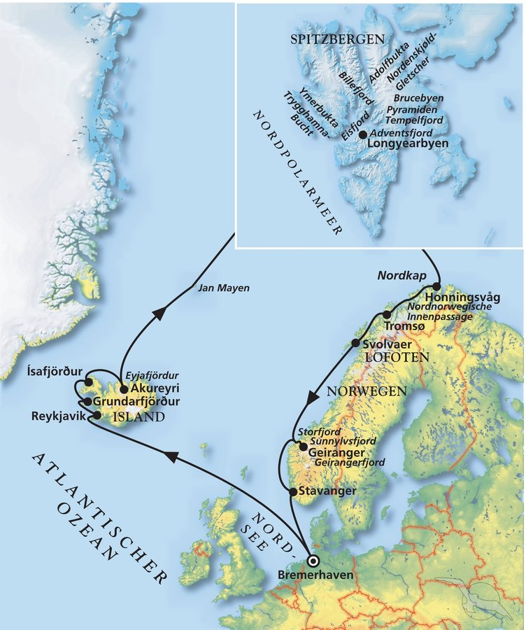
D | Date | Day | A/B/C | STA | STD | Port | Port Code
1 | 18-Jun-25 | 2025-06-18 | B | 8:00:00 | 19:00:00 | BREMERHAVEN
2 | 19-Jun-25 | 2025-06-19 | - | - | - | At sea
3 | 20-Jun-25 | 2025-06-20 | - | - | - | At sea
4 | 21-Jun-25 | 2025-06-21 | - | - | - | At sea
5 | 22-Jun-25 | 2025-06-22 | B | 8:00:00 | 22:00:00 | Reykjavik / Island
6 | 23-Jun-25 | 2025-06-23 | B | 8:00:00 | 18:00:00 | Grundarfjörður / Island ®
7 | 24-Jun-25 | 2025-06-24 | B | 8:00:00 | 17:00:00 | Ísafjörður / Island ®
8 | 25-Jun-25 | 2025-06-25 | B | 9:00:00 | 18:30:00 | Akureyri / Island
9 | 26-Jun-25 | 2025-06-26 | - | - | - | At sea
10 | 27-Jun-25 | 2025-06-27 | - | - | - | At sea
11 | 28-Jun-25 | 2025-06-28 | - | - | - | At sea
12 | 29-Jun-25 | 2025-06-29 | B | 9:00:00 | 20:00:00 | Longyearbyen / Spitzbergen / Norwegen
13 | 30-Jun-25 | 2025-06-30 | - | - | - | At sea
14 | 1-Jul-25 | 2025-07-01 | B | 13:00:00 | 23:00:00 | Honningsvåg / Nordkap / Norwegen
15 | 2-Jul-25 | 2025-07-02 | B | 13:00:00 | 20:00:00 | Tromsø / Norwegen
16 | 3-Jul-25 | 2025-07-03 | A | 9:00:00 | 18:00:00 | Svolvær / Lofoten / Norwegen ®
17 | 4-Jul-25 | 2025-07-04 | - | - | - | At sea
18 | 5-Jul-25 | 2025-07-05 | A | 7:00:00 | 14:00:00 | Geiranger / Norwegen ®
19 | 6-Jul-25 | 2025-07-06 | B | 13:00:00 | 23:00:00 | Stavanger / Norwegen
20 | 7-Jul-25 | 2025-07-07 | - | - | - | At sea
- | 8-Jul-25 | 2025-07-08 | B | 8:00:00 | 18:00:00 | BREMERHAVEN

